ALFAIATE
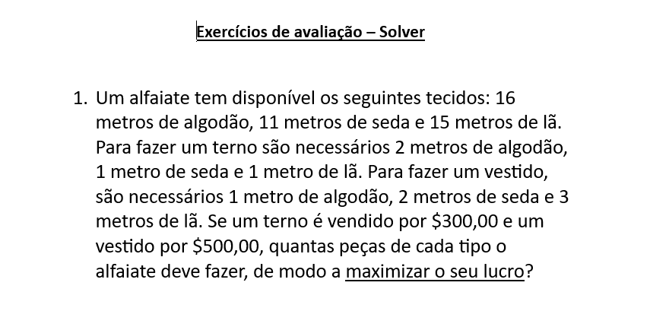
Alfaiate
Peças | Terno | Vestido
Variaveis de decisão | 7 | 2 | Função Obj
Preço | 300 | 500 | 3100

Restrições |  |  |  |  | DISPPONÍVEIS
R1 - ALGODÃO | 2 | 1 | 16 | <= | 16
R2 - SEDA | 1 | 2 | 11 | <= | 11
R3 - LÃ | 1 | 3 | 13 | <= | 15

DEVE FAZER 7 TERNOS E 2 VESTIDOS PARA TER UM LUCRO DE 3100

REFINARIA
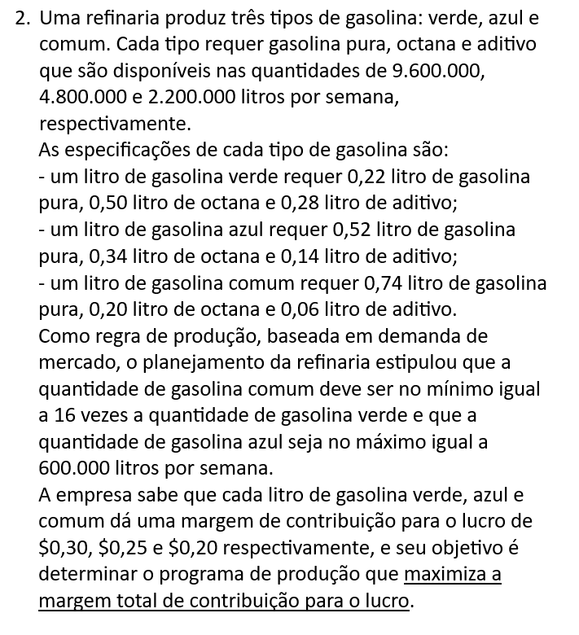
REFINARIA
PRODUTOS | VERDE | AZUL | COMUM
VARIAVEIS DE DECISÃO | 4734478.53 | 600000 | 11143803.681 | FUNÇÃO OBJ
CUSTO | 0.3 | 0.25 | 0.2 | 3799104.2945

RESTRIÇÕES |  |  |  |  |  | DISPONÍVEIS
R1 - PURA | 0.22 | 0.52 | 0.74 | 9600000 | <= | 9600000
R2 - OCTANA | 0.5 | 0.34 | 0.2 | 4800000 | <= | 4800000
R3 - ADTIVO | 0.28 | 0.14 | 0.06 | 2078282.21 | <= | 2200000
R4 - COMUM | 16 | 0 | 1 | 86895460.12 | >= | 0
R5 - LIMITE DO AZUL | 0 | 1 | 0 | 600000 | <= | 600000

